工作表1
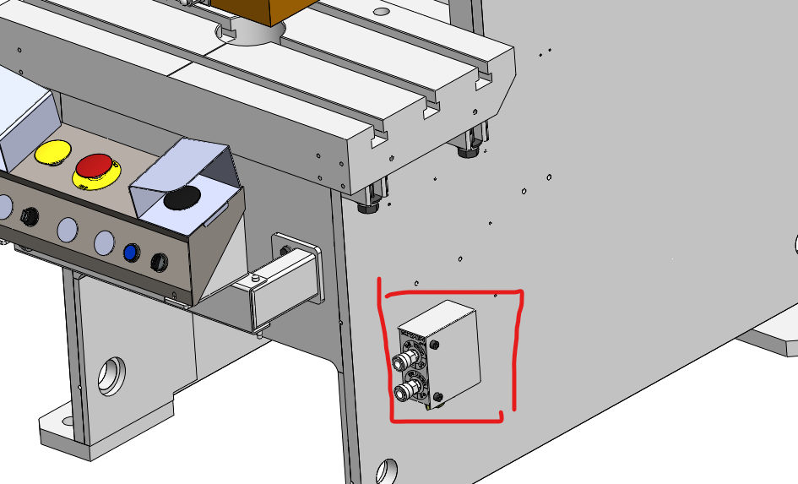
所有機種共用相同組件

